Hitte-eilandeffect
OMG2 Hitte-eilandeffect |  | < Projectnaam >

Samenvatting

 | m² | aandeel aan totaal | gemiddelde gewogen albedo-waarde | prestatieniveau
totale oppervlakte van het perceel (horizontale projectie) | 0 | 0% | 0.00
waarvan daken | 0 | 0% | 0.00
waarvan terrein | 0 | 0% | 0.00
 | 0 | 0.005 | 0 | 0.333 | 0.333 | 0.334

Berekening albedo-waarde daken en terrein
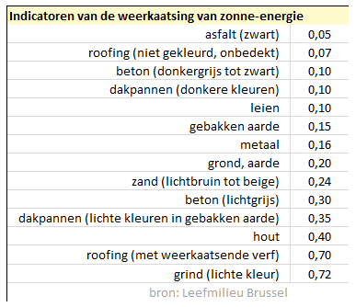
 | m² | Albedo-waarde | aandeel aan totale perceelsoppervlakte | gewogen albedo-waarde
totale oppervlakte DAKEN | 0 |  |  | 0.00
waarvan groendak |  | 1 |  | 0.00
waarvan niet groendak | 0 |  |  | 0.00
bijvorbeeld roofing |  |  |  | 0.00
bijvoorbeeld leien |  |  |  | 0.00
vul hier de verschillende oppervlaktes in |  |  |  | 0.00
vul hier de verschillende oppervlaktes in |  |  |  | 0.00
vul hier de verschillende oppervlaktes in |  |  |  | 0.00
vul hier de verschillende oppervlaktes in |  |  |  | 0.00
vul hier de verschillende oppervlaktes in |  |  |  | 0.00
vul hier de verschillende oppervlaktes in |  |  |  | 0.00
vul hier de verschillende oppervlaktes in |  |  |  | 0.00
vul hier de verschillende oppervlaktes in |  |  |  | 0.00

 | m² | Albedo-waarde | aandeel aan totale perceelsoppervlakte | gewogen albedo-waarde
totale oppervlakte TERREIN | 0 |  |  | 0.00
waarvan vegetatie of water (bos, hagen, struiken, gras, …) |  | 1 |  | 0.00
waarvan niet vegetatie of water | 0 |  |  | 0.00
bijvoorbeeld grind |  |  |  | 0.00
vul hier de verschillende oppervlaktes in |  |  |  | 0.00
vul hier de verschillende oppervlaktes in |  |  |  | 0.00
vul hier de verschillende oppervlaktes in |  |  |  | 0.00
vul hier de verschillende oppervlaktes in |  |  |  | 0.00
vul hier de verschillende oppervlaktes in |  |  |  | 0.00
vul hier de verschillende oppervlaktes in |  |  |  | 0.00
vul hier de verschillende oppervlaktes in |  |  |  | 0.00
vul hier de verschillende oppervlaktes in |  |  |  | 0.00
vul hier de verschillende oppervlaktes in |  |  |  | 0.00

